Прайс комплектующие
 | ООО «Завод ТерраФриго» 346718, Ростовская область, Аксайский район, п.Возрожденный, ул.Производственная, д.1 www.terrafrigo.ru office@terrafrigo.ru 8 800 2345 188
апрель 2025 |  | курс юаня (по ЦБ) при корректировке курса автоматически будет изменен курс во всех вкладках прайса | 11.6
Комплектующие
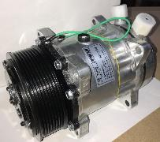 Компрессора TerraFrigo и QP
Автоматика
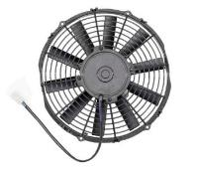 Вентиляторы
Фитинги, сростки, соединители
Испарители и конденсаторы
Шланги, хомуты
Контакты, реле, колодки
Ремни и кронштейны
Жгуты и блоки управления TF

